Solicitud gráfica
 | Área: | Matemáticas |  |  | Fecha:
 | Grado: | 10
 | Título del tema: | Competencias |  |  | ¿Cuaderno de estudio o recurso? | Recurso
 | Editor: |  |  |  | Motor del recurso | F13

 | Código guión o recurso: | MA_10_01_REC280_CO | ← Para determinar este código, visite la hoja de Ayuda
 |  |  |  |  | ESPECIFICACIÓN DE ARCHIVOS A ENTREGAR
Núm. | Archivo Shutterstock o ruta en web | Imagen para: | Tipo | Ubicación de la imagen en el recurso F13 | Nombre imagen SMALL | Tamaño imagen SMALL | Nombre imagen ZOOM | Tamaño imagen ZOOM | Descripción | Observaciones
IMG01 | ver descripción de la imagen | Recurso F13 | Ilustración | Simple | MA_10_01_REC280_CO_IMG01n.jpg | 240 x 375 px | MA_10_01_REC280_CO_IMG01a.jpg | 800 x 460 px | dominio y rango, imagen de la ventana 1 | 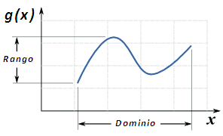
IMG02 | ver descripción de la imagen | Recurso F13 | Ilustración | Simple | MA_10_01_REC280_CO_IMG02n.jpg | 240 x 375 px | MA_10_01_REC280_CO_IMG02a.jpg | 800 x 460 px | conjuntos relacionados, imagen de la ventana 2 | 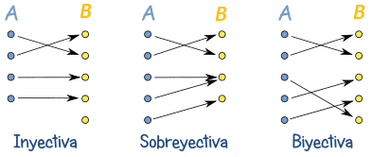
IMG03 | ver descripción de la imagen | Recurso F13 | Ilustración | Simple | MA_10_01_REC280_CO_IMG03n.jpg | 240 x 375 px | MA_10_01_REC280_CO_IMG03a.jpg | 800 x 460 px | función continua, imagen de la ventana 3 | 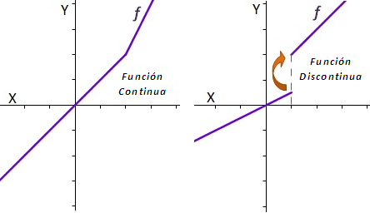
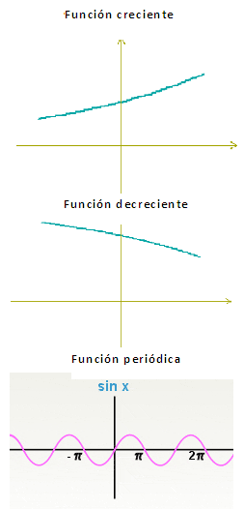
IMG04 | ver descripción de la imagen | Recurso F13 | Ilustración | Simple | MA_10_01_REC280_CO_IMG04n.jpg | 240 x 375 px | MA_10_01_REC280_CO_IMG04a.jpg | 800 x 460 px | tres funciones, imagen de la ventana 4

